Roofing
РОЗДРІБНИЙ ПРАЙС ЛИСТ
ПОКРІВЕЛЬНА ПРОДУКЦІЯ Ruukki
ДЛЯ ЖИТЛОВОГО БУДІВНИЦТВА
Дійсний з 18.10.2023

Класи якості Рууккі
Зовнішній вигляд | Найменування продукції | Покриття | Клас якості |  | Гарантія на технічні характеристики | Гарантія на естетичніі характеристики
 | Ruukki Quality class 50 Plus | Pural MATT BT | Ruukki 50 Plus |  | 50 років | 25 років
 | Найтриваліший термін служби і кращий дизайн на ринку! Матова поверхня. | Пурал мат БТ | GreenCoat

 | Ruukki Quality class 40 | Crown BT | Ruukki 40 |  | 40 років | 15 років
 | Розумний вибір, який підходить будь-якій покрівлі і розташуванню. | Краун БТ | GreenCoat


 | Ruukki Quality class 30 | Polyester | Ruukki 30 |  | 30 років | 10 років
 | Доступний і надійний вибір для щоденних потреб. . | Поліестер

 | Ruukki Quality class 20 | Polyester | Ruukki 20 |  | 20 років | 10 років
 | Економічний вибір: якість Рууккі за доступною ціною. . | Поліестер

Примітка: Гарантія Рууккі доступна тільки для покрівель Рууккі.

Покрівлі RUUKKI
Ціни вказазані за повну ширину
 |  |  |  |  |  | 2023-10-18
 |  |  |  |  |  | uah/eur
Металочерепиця |  |  |  |  |  | 39.32
Зовнішній вигляд | Найменування продукції | Код продукції | Клас якості Продукції |  | Роздрібна ціна, євро/м2 | Роздрібна ціна,грн/м2
 | Decorrey Grand | TS43-350-1130 | Ruukki 50 Plus |  | 19.18 € | 754.06
 | глянсове покриття |  | Ruukki 40 |  | 15.86 € | 623.66
 | Товщина: |  | Ruukki 30 RM |  | 14.89 € | 585.58
 | R50, R40, R30 RM - 0,5 mm |  | Ruukki 30 |  | 14.14 € | 556.06
 | R30 RM, R30 - 0,5 mm
 | Товщина |  | Ruukki 20 RM |  | 11.67 € | 458.82
 | R20 RM, R20 - 0,45 mm |  | Ruukki 20 |  | 10.68 € | 420.03

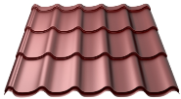 | Monterrey | TS39-350-1100 | Ruukki 50 Plus |  | 19.17 € | 753.86
 | Товщина: |  | Ruukki 40 |  | 15.86 € | 623.66
 | R50, R40, R30 RM - 0,5 mm |  | Ruukki 30 RM |  | 14.89 € | 585.58
 | R30 RM, R30 - 0,5 mm |  | Ruukki 30 |  | 14.14 € | 556.06

 | Товщина
 | R20 RM, R20 - 0,45 mm |  | Ruukki 20 RM |  | 11.67 € | 458.82
 |  |  | Ruukki 20 |  | 10.68 € | 420.03

 | Finnera* | TS52-330-1140 | Ruukki 50 Plus | 22, 23, 2H3, 29,32, 33, 750, 887 | 19.17 € | 753.86
 |  |  | Ruukki 40 | 23, 2H3, 29,32, 33, 750, 887 | 15.97 € | 627.91
 | Hyygge ** |  | Ruukki 40 | 23, 2H3, 33 | 10.06 € | 395.40
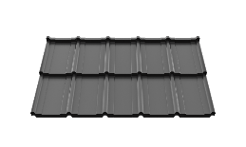
 | Frigge *** |  | Ruukki 50 Plus |  | 18.97 € | 746.09
 | RR 23, 2H3, 29, 32, 33, 750, 887 |  | Ruukki 40 |  | 16.93 € | 665.78
 |  |  | Ruukki 30 RM |  | 16.47 € | 647.60
 |  |  | Ruukki 30 |  | 15.43 € | 606.90

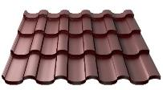 | Adamante | TS55-350-1125 | Ruukki 50 Plus |  | 20.57 € | 808.74
 | Товщина: |  | Ruukki 40 |  | 17.21 € | 676.61
 | R50, R40, R30 RM - 0,5 mm |  | Ruukki 30 RM |  | 16.26 € | 639.36

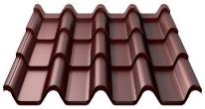 | Armorium | TS80-350-988 | Ruukki 50 Plus |  | 25.19 € | 990.51
 | Товщина: |  | Ruukki 40 |  | 21.39 € | 841.17
 | R50, R40, R30 RM - 0,5 mm |  | Ruukki 30 RM |  | 19.52 € | 767.57

*) Модульна металочерепиця, ціна вказана за 1 модуль = 0.75 м2, за корисну ширину
**) Модульна металочерепиця, ціна вказана за 1 модуль = 0.34 м2, за корисну ширину
***) Модульна металочерепиця, ціна вказана за 1 модуль = 0.83 м2, за корисну ширину
На кольори типу металік діє націнка 0,6 евро/м2

Ruukki 50 plus | pural matt bt/ пурал мат бт | RR: 23,29,32,33,750,798,887,2H3
Ruukki 40 | crown bt / краун бт | RR: 23,32,33,887,2H3
Ruukki 30 RM | polyester RM/грубий мат | основні: RR 11, 23,29,32,33 |  | додаткові: RR 2H3, 750, 887
Ruukki 30 | polyester /поліестер | основні: RR 20,23,32,35 |  | додаткові: RR 887,946
Ruukki 20 RM | polyester RM/грубий мат | основні: RR 11,23,29,32 |  | додаткові: RR 2Н3,750,887
Ruukki 20 | polyester /поліестер | основні: RR 20, 21,23,32 |  | додаткові: RR 887
³) Під замовлення
Зелена сосна (RR11), Біла зима (RR20), Сіра галька (RR21), Сірий (RR22), Гірський сірий (RR23), Жовтий (RR25), Червоний (RR29), Ясно-брунатний (RR30), Лісовий горіх (RR32),
Північна ніч (RR33), Блакитний (RR34), Блакитне озеро (RR35), Ясно-зелений (RR36), Зелений (RR37), Сріблястий металік (RR40), Темно-сріблястий металік (RR41),
Золотий металік (RR42), Мідний металік (RR43), Блакитній металік (RR44), Графітовий металік (RR45), Чорний металік (RR46), Зелений мох (RR531), Цегляно-червоний (RR750),
Баклажановий оксамит (RR779), Червоне вино (RR798), Каштан (RR887), Сріблястий (RR946), Сірий графіт (RR2H3) |  |  |  |  | На кольори типу металік діє націнка 0,6 евро/м2

Фальцева покрівля
Зовнішній вигляд | Найменування продукції | Покриття | Колір |  | Роздрібна ціна, корисна ширина , євро/м2 | Роздрібна ціна, корисна ширина грн/м2
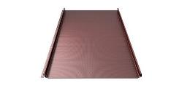 SR35-475 | Ruukki Classic Silence (C, D) | Green Coat Pural mat BT | 21,23, 2H3, 29, 33, 887 |  | 39.52 € | 1553.86 | PL
 |  | Green Coat Hiarc mat | 41 |  | 43.66 € | 1716.71 | PL
 |  | Green Coat Crown BT | 23, 2H3, 29, 33, 887 |  | 36.17 € | 1422.32 | PL
 |  | Poliester Rough mat | 23, 2H3, 29, 33, 887 |  | 33.79 € | 1328.54 | PL
 |  | Poliester Standard | 23, 2H3, 29, 33, 887 |  | 32.62 € | 1282.48 | PL
 | Ruukki Classic (C, D, M) | Green Coat Pural mat BT | 21,23, 2H3, 29, 33, 887 |  | 30.56 € | 1201.60 | PL
 |  | Green Coat Hiarc mat | 41 |  | 33.76 € | 1327.50 | PL
 |  | Green Coat Crown BT | 23, 2H3, 29, 33, 887 |  | 27.64 € | 1086.80 | PL
 |  | Poliester Rough mat | 23, 2H3, 29, 33, 887 |  | 25.59 € | 1006.15 | PL
 |  | Poliester Standard | 23, 2H3, 29, 33, 887 |  | 24.33 € | 956.55 | PL
 | Ruukki Classic (C, M) | Ruukki 50 Plus | 11,21,23, 2H3, 29,32, 33, 750, 887, 798 |  | 27.99 € | 1100.72 | UA
 |  | Ruukki 40 | 23, 2H3,32, 33, 750, 887 |  | 23.77 € | 934.55 | UA
 |  | Ruukki 30 RM | 11,23, 2H3, 29,32, 33, 750, 887 |  | 21.69 € | 852.95 | UA
 |  | Ruukki 30 | 23, 29,32, 33, 750, 887, 20, 35, 37, 798 |  | 20.69 € | 813.53 | UA
 | Classic Design 475 C/D/M | GreenCoat Pural BT matt | 21, 23, 2H3, 29, 33, 887 |  | 29.50 € | 1159.82 | PL
 | Classic Design 355 C/M | GreenCoat Pural BT matt | 21, 23, 2H3, 29, 33, 887 |  | 31.95 € | 1256.08 | PL
 | Classic Design 271 C/M | GreenCoat Pural BT matt | 21, 23, 2H3, 29, 33, 887 |  | 35.54 € | 1397.54 | PL
 | Classic Design 475 C/D/M + Sound ins. | GreenCoat Pural BT matt | 21, 23, 2H3, 29, 33, 887 |  | 36.12 € | 1420.40 | PL
 | Classic Design 355 C/M + Sound ins. | GreenCoat Pural BT matt | 21, 23, 2H3, 29, 33, 887 |  | 39.30 € | 1545.42 | PL
 | Classic Design 271 C/M + Sound ins. | GreenCoat Pural BT matt | 21, 23, 2H3, 29, 33, 887 |  | 43.80 € | 1722.19 | PL
 | Soundcontrol for Classic |  |  | націнка до ціни профіля | 4.50 € | 176.94 | PL
Мінімальне замовлення Classic - 50м2.

СТАНДАРТНІ АКСЕСУАРИ ДЛЯ МЕТАЛОЧЕРЕПИЦІ
Ціни за погонні елементи вказані за 1 шт.

Планки
Зовнішній вигляд | Найменування продукції | Код продукції | Клас якості Продукції |  | Роздрібна ціна, євро/шт. | Роздрібна ціна,грн/шт.
 | Планка гребеня пряма | RA1AR | Ruukki 50 Plus |  | 17.33 € | 681.34
 | L = 2000 mm |  | Ruukki 40 |  | 14.33 € | 563.62
 |  |  | Ruukki 30 RM |  | 11.70 € | 460.10
 |  |  | Ruukki 30 |  | 11.15 € | 438.51
 | Товщина 0,45 мм |  | Ruukki 20 RM |  | 9.52 € | 374.46
 |  |  | Ruukki 20 |  | 9.13 € | 359.06
 | Планка гребеня напівкругла | RA12BRO | Ruukki 50 Plus |  | 19.45 € | 764.60
 |  |  | Ruukki 40 |  | 17.55 € | 690.07
 | L = 2100 mm |  | Ruukki 30 RM |  | 17.03 € | 669.58
 |  |  | Ruukki 30 |  | 16.47 € | 647.60
 | Планка гребеня напівкругла | RA12BROS | Ruukki 50 Plus |  | 15.64 € | 615.04
 |  |  | Ruukki 40 |  | 15.27 € | 600.53
 | L = 2100 mm |  | Ruukki 30 RM |  | 15.11 € | 594.02
 |  |  | Ruukki 30 |  | 14.40 € | 566.21
 | Планка торцова | RA1BG | Ruukki 50 Plus |  | 11.96 € | 470.18
 | L = 2000 mm |  | Ruukki 40 |  | 9.89 € | 388.74
 |  |  | Ruukki 30 RM |  | 8.89 € | 349.55
 |  |  | Ruukki 30 |  | 8.47 € | 332.93
 | Товщина 0,45 мм |  | Ruukki 20 RM |  | 7.24 € | 284.54
 |  |  | Ruukki 20 |  | 6.99 € | 274.68
 | Планка захисту | RA1BE | Ruukki 50 Plus |  | 9.49 € | 373.05
 | карнизу (130°) |  | Ruukki 40 |  | 8.97 € | 352.87
 | L = 2000 mm |  | Ruukki 30 RM |  | 7.05 € | 277.25
 | Планка торцовая |  | Ruukki 30 |  | 6.73 € | 264.65
 | внутрішня для Армориум. |  | Ruukki 20 RM |  | 5.73 € | 225.41
 | L = 2000 mm |  | Ruukki 20 |  | 5.54 € | 218.02
 | Планка внутрішнього | RA1BV | Ruukki 50 Plus |  | 24.69 € | 970.63
 | стику (625 мм) |  | Ruukki 40 |  | 20.41 € | 802.71
 | L = 2000 mm |  | Ruukki 30 RM |  | 18.34 € | 721.22
 |  |  | Ruukki 30 |  | 17.49 € | 687.68
 | Товщина 0,45 мм |  | Ruukki 20 RM |  | 14.91 € | 586.32
 |  |  | Ruukki 20 |  | 14.41 € | 566.61
 | Планка внутрішнього | RA1BVC | Ruukki 50 Plus |  | 12.35 € | 485.67
 | стику (декоративна) |  | Ruukki 40 |  | 10.22 € | 401.66
 | L = 2000 mm |  | Ruukki 30 RM |  | 9.18 € | 360.91
 |  |  | Ruukki 30 |  | 8.74 € | 343.49
 | Товщина 0,45 мм |  | Ruukki 20 RM |  | 7.46 € | 293.16
 |  |  | Ruukki 20 |  | 7.21 € | 283.31
 | Планка стику | RA1BJ | Ruukki 50 Plus |  | 16.15 € | 634.89
 | L = 2000 mm |  | Ruukki 40 |  | 13.36 € | 525.30
 |  |  | Ruukki 30 RM |  | 11.99 € | 471.45
 |  |  | Ruukki 30 |  | 11.44 € | 449.77
 | Товщина 0,45 мм |  | Ruukki 20 RM |  | 9.76 € | 383.70
 |  |  | Ruukki 20 |  | 9.43 € | 370.76
 | Планка | RSSFB | Ruukki 50 Plus |  | 16.15 € | 634.89
 | снігозатримання |  | Ruukki 40 |  | 13.36 € | 525.30
 | L = 2000 mm |  | Ruukki 30 RM |  | 11.99 € | 471.45
 |  |  | Ruukki 30 |  | 11.44 € | 449.77
 |  |  | Ruukki 20 RM |  | 9.76 € | 383.70
 |  |  | Ruukki 20 |  | 9.43 € | 370.76
 | Планка |  | Ruukki 50 Plus |  | 3.29 € | 129.44
 | снігозатримання MINI |  | Ruukki 40 |  | 3.27 € | 128.56
 | L = 600 mm |  | Ruukki 30 RM |  | 2.96 € | 116.43
 |  |  | Ruukki 30 |  | 2.89 € | 113.83
 |  |  | Ruukki 20 RM |  | 2.48 € | 97.70
 |  |  | Ruukki 20 |  | 2.41 € | 94.91
 | Заглушка | RA12E | Пластик |  | 4.77 € | 187.67
 | напівкруглого гребеня
 | (торцова)
 | Заглушка | RA12HO | Пластик |  | 12.77 € | 502.14
 | напівкруглого гребеня
 | (шатрова покрівля)
 | T- подібний | RA12T | Пластик |  | 38.41 € | 1510.17
 | з'єднувач напівкруглого гребеня
 | Вентиляційна труба | RA12POP | Пластик |  | 43.69 € | 1718.07
 | напівкруглого
 | гребеня
 | Вентиляційна решітка карнизу | RA4VG100050 | 65mm x 1m |  | 1.05 € | 41.36

 | Вентиляційна стрічка гребеня | RA3VRF | 240 мм ширина x 5m | antracite, black, brown, tilered | 12.06 € | 474.32
 |  |  | 310 мм ширина x 5m |  | 12.73 € | 500.67

Плоский лист
 | Плоский лист (b=1250mm)⁷ |  | Ruukki 50 Plus |  | 17.43 € | 685.51
 | Товщина: |  | Ruukki 40 |  | 14.42 € | 566.96
 | R50, R40, R30 RM - 0,5 mm |  | Ruukki 30 RM |  | 13.54 € | 532.34 |  | 13.12
 | R30 RM, R30 - 0,5 mm |  | Ruukki 30 |  | 12.86 € | 505.50
 | Товщина |  | Ruukki 20 RM |  | 10.61 € | 417.11
 | R20RM, R20 - 0,45 mm |  | Ruukki 20 |  | 9.71 € | 381.85
 | Захисна плівка* |  |  |  | 1.20 € | 47.18
 | Штрипс (b< 1250mm)⁷ |  | Ruukki 50 Plus |  | 19.18 € | 754.06
 | Товщина: |  | Ruukki 40 |  | 15.86 € | 623.66
 | R50, R40, R30 RM - 0,5 mm |  | Ruukki 30 RM |  | 14.89 € | 585.58
 | R30 RM, R30 - 0,5 mm |  | Ruukki 30 |  | 14.14 € | 556.06
 | Товщина |  | Ruukki 20 RM |  | 11.67 € | 458.82
 | R20RM, R20 - 0,45 mm |  | Ruukki 20 |  | 10.68 € | 420.03
⁷)Ціна вказана за 1м2
На кольори типу металік діє націнка 0,6 евро/м2
*) мінімальне замовлення - 15 кв. м.

СТАНДАРТНІ АКСЕСУАРИ ДЛЯ ФАЛЬЦЕВОЇ ПОКРІВЛІ
Ціни за погонні елементи вказані за 1 шт.

Планки
Зовнішній вигляд | Найменування продукції | Код продукції | Клас якості Продукції |  | Роздрібна ціна, євро/шт. | Роздрібна ціна,грн/шт.
 | Планка гребеня пряма | RA1AR | Ruukki 50 Plus |  | 15.75 € | 619.40
 | L = 2000 mm |  | Ruukki 40 |  | 13.03 € | 512.38
 |  |  | Ruukki 30 M |  | 11.70 € | 460.10
 | Планка гребеня для | RA1AEU | Ruukki 50 Plus |  | 11.96 € | 470.18
 | односхилого даху |  | Ruukki 40 |  | 9.89 € | 388.74
 | L = 2000 mm |  | Ruukki 30 M |  | 8.89 € | 349.55
 | Планка захисту карнизу | RA1AE | Ruukki 50 Plus |  | 9.49 € | 373.16
 |  |  | Ruukki 40 |  | 8.98 € | 353.07
 | L = 2000 mm |  | Ruukki 30 M |  | 7.05 € | 277.25
 | Планка торцова | RA1AG | Ruukki 50 Plus |  | 9.49 € | 373.16
 | L = 2000 mm |  | Ruukki 40 |  | 8.98 € | 353.07
 |  |  | Ruukki 30 M |  | 7.05 € | 277.25
 | Герметизуюча планка | RA1AS | Ruukki 50 Plus | L = 460 mm | 3.45 € | 135.65
 | гребеня |  | Ruukki 50 Plus | L = 3000 mm | 22.50 € | 884.70
 | Планка стику | RA1BJ | Ruukki 50 Plus |  | 15.75 € | 619.40
 | L = 2000 mm |  | Ruukki 40 |  | 13.03 € | 512.38
 |  |  | Ruukki 30 M |  | 11.70 € | 460.10
 | Кутова планка | RA1AJD | Ruukki 50 Plus |  | 11.96 € | 470.18
 | примикання |  | Ruukki 40 |  | 9.89 € | 388.74
 | L = 2000 mm |  | Ruukki 30 M |  | 8.89 € | 349.55
 | З'єднувальна планка | RA1ACJ | ZN | L = 460 mm | 3.27 € | 128.70

СТАНДАРТНІ АКСЕСУАРИ ДЛЯ HYYGGE
Ціни за погонні елементи вказані за 1 шт.

Планки
Зовнішній вигляд | Найменування продукції | Код продукції | Клас якості Продукції |  | Роздрібна ціна, євро/шт. | Роздрібна ціна,грн/шт.
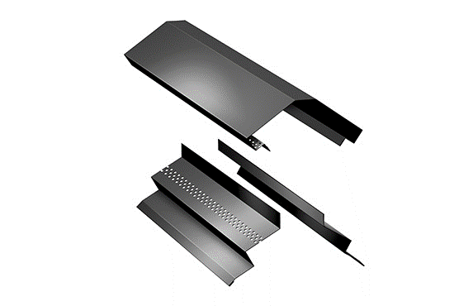 | Планкі гребеня (двоскатна) |  | Ruukki 40 |  | 27.55 € | 1083.15
 | L = 2000 mm |  |  |  |  | ціна за комплект з 3 планок
 | Комплект з 3 планок

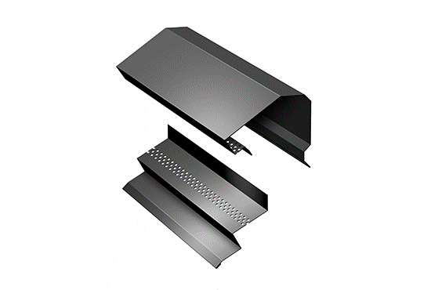 | Планкі гребеня (односкатна) |  | Ruukki 40 |  | 22.04 € | 866.52
 | L = 2000 mm |  |  |  |  | ціна за комплект з 2 планок
 | комплект з 2 шт

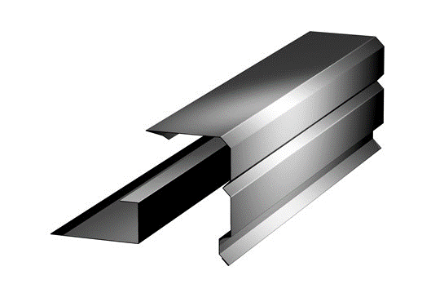 | Планка торцова (вітрова) |  | Ruukki 40 |  | 22.26 € | 875.19
 | L = 2000 mm |  |  |  |  | ціна за комплект з 2 планок
 | комплект з 2 шт

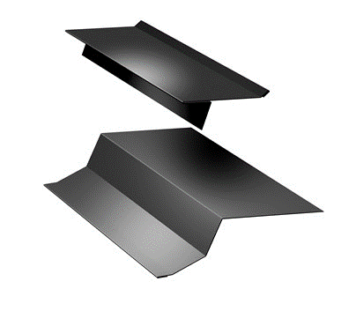 | Планки карнизу |  | Ruukki 40 |  | 15.03 € | 590.81
 | L = 2000 mm |  |  |  |  | ціна за комплект з 2 планок
 | комплект з 2 шт

 | Планка внутрішнього |  | Ruukki 40 |  | 15.18 € | 596.72
 | стику
 | L = 2000 mm

СТАНДАРТНІ АКСЕСУАРИ ДЛЯ FRIGGE
Ціни за погонні елементи вказані за 1 шт.

Планки
Зовнішній вигляд | Найменування продукції | Код продукції | Клас якості Продукції |  | Роздрібна ціна, євро/шт. | Роздрібна ціна,грн/шт.
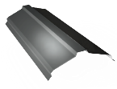 | Планкі гребеня |  | Ruukki 50 Plus |  | 18.92 € | 743.91
 | L = 2000 mm |  | Ruukki 40 |  | 17.68 € | 695.00
 |  |  | Ruukki 30 RM |  | 16.38 € | 643.89
 |  |  | Ruukki 30 |  | 15.10 € | 593.88
 | Планка торцова (вітрова) |  | Ruukki 50 Plus |  | 24.80 € | 975.21
 | L = 2000 mm |  | Ruukki 40 |  | 24.22 € | 952.41
 | комплект з 2 шт |  | Ruukki 30 RM |  | 22.74 € | 893.94
 |  |  | Ruukki 30 |  | 21.46 € | 843.93

Кріплення та ущільнювачі
Зовнішній вигляд | Найменування продукції | Розмір | Код продукції | Од.виміру | Роздрібна ціна, євро | Роздрібна ціна,грн
 | Саморіз з ущільнювачем | 4,8 x 35 mm | RUUKKI-AL-4.8x 35 | уп./ 250 шт. | 11.15 € | 438.42
 |  | 4,8 x 35 mm | GT F2 Z14 (P14035OFA) 250 шт | уп./ 250 шт. | 11.15 € | 438.42
 |  | 4,8 x 70 mm | SDS 4,8x70 EPDM wood RAL | уп./ 100 шт. | 6.42 € | 252.43
 |  | 4,8 x 70 mm | GT F2 Z14 (P140070OFA) 100 шт в коробке | уп./ 100 шт. | 8.23 € | 323.80

 | Саморіз з ущільнювачем | 4,8 х 19 mm | GT 3 Z14 (P2594190PL) | уп./ 250 шт. | 10.24 € | 402.74
 | (в метал) RR/RAL | 4,8 x 20 mm | GT O2 Z14 (P15048200PL) | уп./ 250 шт. | 10.70 € | 420.65

 |  | 4,8 x 19 mm | RUUKKI-AL-4.8x 19 | уп./ 250 шт. | 10.62 € | 417.58
 | Саморіз TORX | 4,8 x 20 mm | Overlap screw torx 4,8x20 | уп./ 250 шт. | 21.67 € | 852.03
 | Саморіз TORX | 4,8 x 35 mm | Overlap screw torx 4,8x35 | уп./ 250 шт. | 21.75 € | 855.38
 | Універcальний ущільнювач |  | RA3FUNI50* | мп | 2.00 € | 78.50
 | Ущільнююча стрічка | 3mm x 10mm | RA3SS310* | (25 мп в рулоне) | 0.31 € | 12.08
 | Шумоізоляційнна стрічка для Classic |  | RA3ASIB* | (20 мп в рулоне) | 0.68 € | 26.68
 | * ціна за погоний метр
Ремонтна фарба
Зовнішній вигляд | Найменування продукції | Розмір | Код продукції | Од.виміру | Роздрібна ціна, євро | Роздрібна ціна,грн
 | Фарба ремонтна
 | Multicolor | (0,1л)+пензлик |  |  | 7.99 € | 314.28
 | Такакрилат | (0,2л) |  | шт | 6.03 € | 237.29
 | KIRJO Аква напівматова | (0,2л)
 | VITEX PERFECT | (0,2л)
 | Фарба ремонтна
 | KIRJO напівматова RR | 0,9л |  | шт | 32.36 € | 1272.27

АКСЕСУАРИ: ВЕНТИЛЯЦІЙНІ ТРУБИ ТА ПРОХІДНІ ЕЛЕМЕНТИ

Вентиляційні труби та антенні виходи
Зовнішній вигляд | Найменування продукції | Код продукції | Додаткова інформація |  | Роздрібна ціна, євро/шт. | Роздрібна ціна,грн/шт.
 | Вентиляційна труба | RA4V110U | Неізольована |  | 43.34 € | 1703.94
 | 110 mm
 | без прохідного елементу
 | без ковпака
 | Витяжна труба 125 mm | RA4V125I | Ізольована |  | 107.66 € | 4233.39
 | без прохідного елементу
 | з ковпаком

 | Витяжна труба 160 mm | RA4V160I | Ізольована |  | 206.38 € | 8114.91
 | без прохідного елементу
 | з ковпаком

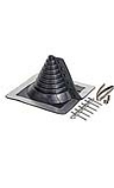 | Ущільнювач | RETROFIT-1 | 10-100 mm |  | 51.24 € | 2014.68
 | роз'ємний | RETROFIT-2 | 100-230 mm |  | 95.64 € | 3760.57
 | з комплектом

 | Вихід гумовий | RA4B | 60-102 mm |  | 32.88 € | 1293.03

Прохідні елементи
Зовнішній вигляд | Найменування продукції | Код продукції | Единица измерения |  | Роздрібна ціна, євро/шт. | Роздрібна ціна,грн/шт.
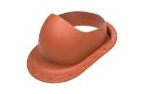 | Прохідний елемент | RA4LS | шт |  | 43.13 € | 1695.80
 | для Classic
 | (для фальцевих покрівель)

 | Прохідний елемент | RA4LS | шт |  | 43.13 € | 1695.80
 | для профільованих
 | покрівель

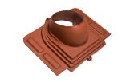 | Прохідний елемент | RA4LSUNI | шт |  | 141.81 € | 5576.10
 | універсальний

Пожежні люки
Зовнішній вигляд | Найменування продукції | Код продукції | Единица измерения |  | Роздрібна ціна, євро/шт. | Роздрібна ціна,грн/шт.
 | Пожежний люк | RA4T | шт |  | ⁸)
 | для Classic

 | Пожежний люк | RA4T | шт |  | ⁸)
 | для Monterrey

 | Пожежний люк | RA4T | шт |  | ⁸)
 | для Finnera

⁸) Ціна за запитом

НИЗЬКІ ПРОФІЛІ
Ціни вказані за повну ширину | На кольори типу металік діє націнка 0,6 евро/м2

НИЗЬКІ ПРОФІЛІ
Зовнішній вигляд | Найменування продукції | Код продукції | Клас якості Продукції |  | Роздрібна ціна, євро/м2 | Роздрібна ціна,грн/м2
 | T15 |  | Ruukki 50 Plus |  | 18.63 € | 732.38
 | Товщина: | T15-115-1134 | Ruukki 40 |  | 15.41 € | 605.73
 | R50, R40, R30 RM - 0,5 mm | T15-25-1134 | Ruukki 30 RM |  | 14.46 € | 568.74
 | R30 RM, R30 - 0,5 mm |  | Ruukki 30 |  | 13.74 € | 540.07
 | Товщина |  | Ruukki 20 RM |  | 11.33 € | 445.63
 | R20 rough RM, R20 - 0,45 mm |  | Ruukki 20 |  | 10.38 € | 407.96

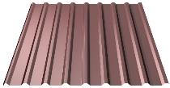 | T20 |  | Ruukki 50 Plus |  | 18.95 € | 745.11
 | Товщина: | T20-27-1100 | Ruukki 40 |  | 15.67 € | 616.27
 | R50, R40, R30 RM - 0,5 mm | T20-27W-1100 | Ruukki 30 RM |  | 14.72 € | 578.63
 | R30 RM, R30 - 0,5 mm | T20-79-1100 | Ruukki 30 |  | 13.97 € | 549.46
 | Товщина |  | Ruukki 20 RM |  | 11.53 € | 453.38
 | R20 rough RM, R20 - 0,45 mm |  | Ruukki 20 |  | 10.56 € | 415.05
 |  | Anticondens felt / Drip Stop | DripStop | націнка до ціни профіля | 2.20 €
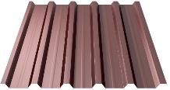 | T35 |  | Ruukki 50 Plus |  | 19.72 € | 775.46
 | Товщина: | T35-88-1050 | Ruukki 40 |  | 16.31 € | 641.36
 | R50, R40, R30 RM - 0,5 mm | T35-25-1050 | Ruukki 30 RM |  | 15.32 € | 602.20
 | R30 RM, R30 - 0,5 mm | T35-25W-1050 | Ruukki 30 |  | 14.54 € | 571.84
 | Товщина | T35-88V-1050 | Ruukki 20 RM |  | 12.00 € | 471.84
 | R20 rough RM, R20 - 0,45 mm |  | Ruukki 20 |  | 10.99 € | 431.95
 |  | Anticondens felt / Drip Stop | DripStop | націнка до ціни профіля | 2.30 €

Ruukki 50 plus | pural matt bt/ пурал мат бт | RR: 23,29,32,33,750,798,887,2H3
Ruukki 40 | crown bt / краун бт | RR: 23,32,33,887,2H3
Ruukki 30 RM | polyester RM/грубий мат | основні: RR 11, 23,29,32,33 |  | додаткові: RR 2H3, 750, 887
Ruukki 30 | polyester /поліестер | основні: RR 20,23,32,35 |  | додаткові: RR 887,946
Ruukki 20 RM | polyester RM/грубий мат | основні: RR 11,23,29,32 |  | додаткові: RR 2Н3,750,887
Ruukki 20 | polyester /поліестер | основні: RR 20, 21,23,32 |  | додаткові: RR 887
Зелена сосна (RR11), Біла зима (RR20), Сіра галька (RR21), Сірий (RR22), Гірський сірий (RR23), Жовтий (RR25), Червоний (RR29), Ясно-брунатний (RR30), Лісовий горіх (RR32),
Північна ніч (RR33), Блакитний (RR34), Блакитне озеро (RR35), Ясно-зелений (RR36), Зелений (RR37), Сріблястий металік (RR40), Темно-сріблястий металік (RR41),
Золотий металік (RR42), Мідний металік (RR43), Блакитній металік (RR44), Графітовий металік (RR45), Чорний металік (RR46), Зелений мох (RR531), Цегляно-червоний (RR750),
Баклажановий оксамит (RR779), Червоне вино (RR798), Каштан (RR887), Сріблястий (RR946), Сірий графіт (RR2H3) |  |  |  |  | На кольори типу металік діє націнка 0,6 евро/м2

СИСТЕМИ ВОДОВІДВЕДЕННЯ З ПОКРІВЕЛЬ Ruukki

СИСТЕМА ВОДОВІДВЕДЕННЯ: Ринва 125 mm
Зовнішній вигляд | Найменування продукції | Код продукції | Додаткова інформація |  | Роздрібна ціна, євро/шт. | Роздрібна ціна,грн/шт.
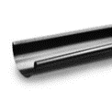 | Ринва | 360101 | 2.0 m/цена за шт |  | 16.79 € | 660.36
 |  |  | 4.0 m/цена за шт |  | 31.99 € | 1257.67
 | Замок ринви | 360142 |  |  | 3.51 € | 138.01
 | Кронштейн ринви компактний | 360169 |  |  | 1.13 € | 44.24
 | Кронштейн ринви довгий | 360166 | 205 mm |  | 4.35 € | 170.92
 | Кронштейн ринви довгий S | розпродаж | 160 mm |  | 3.23 € | 127.00 | розпродаж RR20, 32, 887
 | Кронштейн ринви короткий | 360168 | 55 mm |  | 3.42 € | 134.47
 | Водоприймач ринви |  |  |  | 8.82 € | 346.80
 | Кут ринви 90° (зовнішній) |  |  |  | 14.95 € | 587.79
 | Кут ринви 90° ( внутрішній) |  |  |  | 14.95 € | 587.79
 | Кут ринви 135° (зовнішній) |  |  |  | 35.91 € | 1411.98
 | Кут ринви 135°( внутрішній) |  |  |  | 35.91 € | 1411.98
 | Заглушка ринви |  |  |  | 3.19 € | 125.41
 | Захист від переливу⁹ | прямий |  |  | 23.55 € | 925.89
 |  | кутовий |  |  | 25.12 € | 987.83
Стандартні кольори: Біла зима (RR 20),Гірський сірий (RR23), Червоний (RR29)⁹, Лісовий горіх (RR32), Нордична Ніч (RR33)⁹, СІРИЙ ГРАФІТ (2Н3) , Цегляно-червоний (RR750)⁹, Каштан (RR887)⁹.
⁹) Під замовлення. Термін поставки від 2-х тижнів.
СИСТЕМА ВОДОВІДВЕДЕННЯ RUUKKI КВАДРАТ : Ринва 125 mm *
Зовнішній вигляд | Найменування продукції | Код продукції | Додаткова інформація |  | Роздрібна ціна, євро/шт. | Роздрібна ціна,грн/шт.
 | Ринва | SQ | 3.0 m/цена за шт |  | 70.17 € | 2758.97
 | Замок ринви | SQ |  |  | 4.65 € | 182.77
 | Кут ринви ринви 90° | SQ |  |  | 127.15 € | 4999.70
 | Заглушка ринви | SQ |  |  | 6.44 € | 253.34
 | Водоприймач ринви | SQ | 125/90-100 |  | 32.57 € | 1280.58
 | Кронштейн ринви довгий | SQ |  |  | 9.86 € | 387.53
 | Кронштейн ринви короткий | SQ |  |  | 8.59 € | 337.79
*) Під замовлення. Доступно в кольорах RR23, RR33, RR40. Термін поставки від 2-х тижнів.
СИСТЕМИ ВОДОВІДВЕДЕННЯ З ПОКРІВЕЛЬ Ruukki

СИСТЕМА ВОДОВІДВЕДЕННЯ: труба 90 mm
Зовнішній вигляд | Найменування продукції | Код продукції | Додаткова інформація |  | Роздрібна ціна, євро/шт. | Роздрібна ціна,грн/шт.
 | Водостічна труба |  | 1.0 m/цена за шт |  | 10.60 € | 416.79
 |  |  | 2.5 m/цена за шт |  | 25.96 € | 1020.74
 |  |  | 4.0 m/цена за шт |  | 39.80 € | 1564.95
 | Коліно |  |  |  | 5.90 € | 231.79
 | Відвід |  |  |  | 7.06 € | 277.44
 | Кріплення труби | (для дерев'яної стіни) |  |  | 1.89 € | 74.31
 | Кріплення труби | (для цегляної стіни) |  |  | 1.89 € | 74.31
 | Дюбель для кріплення труби ( цегляна стіна) |  | 175mm |  | 2.29 € | 89.88
 |  |  | 250mm |  | 2.48 € | 97.46
 |  |  | 300mm |  | 2.56 € | 100.71
 | Трійник труби⁹ |  |  |  | 31.50 € | 1238.58
Стандартні кольори: Біла зима (RR 20),Гірський сірий (RR23), Червоний (RR29)⁹, Лісовий горіх (RR32), Нордична Ніч (RR33)⁹, СІРИЙ ГРАФІТ (2Н3) , Цегляно-червоний (RR750)⁹, Каштан (RR887)⁹.
⁹) Під замовлення. Термін поставки від 2-х тижнів.

СИСТЕМИ ВОДОВІДВЕДЕННЯ З ПОКРІВЕЛЬ Ruukki

Система водовідведення: Ринва 150 mm
Зовнішній вигляд | Найменування продукції | Код продукції | Додаткова інформація |  | Роздрібна ціна, євро/шт. | Роздрібна ціна,грн/шт.
 | Ринва |  | 2.0 m/цена за шт |  | 22.03 € | 866.22
 |  |  | 4.0 m/цена за шт |  | 40.23 € | 1581.90
 | Заглушка ринви | Універсальна, Combi |  |  | 3.96 € | 155.71
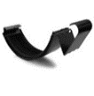 | Замок ринви |  |  |  | 3.72 € | 146.15
 | Кут ринви 90° |  |  |  | 14.97 € | 588.50
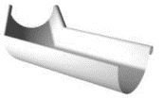 | Кут ринви 135° |  |  |  | 40.45 € | 1590.34
 | Кронштейн кута ринви короткий | self locking bent | 55 mm |  | 3.33 € | 130.94
 | Кронштейн ринви компактний |  |  |  | 1.42 € | 55.89
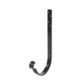 | Кронштейн ринви довгий | self locking | 205 mm |  | 5.02 € | 197.41
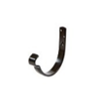 | Кронштейн ринви короткий | self locking | 55 mm |  | 3.63 € | 142.71

Стандартні кольори: Біла зима (RR 20),Гірський сірий (RR23), Червоний (RR29)⁹, Лісовий горіх (RR32), Нордична Ніч (RR33)⁹, СІРИЙ ГРАФІТ (2Н3) ⁹, Цегляно-червоний (RR750)⁹, Каштан (RR887)⁹.
⁹) Під замовлення. Термін поставки від 2-х тижнів.

СИСТЕМИ ВОДОВІДВЕДЕННЯ З ПОКРІВЕЛЬ Ruukki

СИСТЕМА ВОДОВІДВЕДЕННЯ: труба 100 mm
Зовнішній вигляд | Найменування продукції | Код продукції | Додаткова інформація |  | Роздрібна ціна, євро/шт. | Роздрібна ціна,грн/шт.
 | Водостічна труба |  | 1.0 m/цена за шт |  | 13.50 € | 530.70
 | 4m, 2.5m, 1m |  | 2.5 m/цена за шт |  | 31.99 € | 1257.87
 |  |  | 4.0 m/цена за шт |  | 48.73 € | 1916.14
 | Водоприймач ринви 150\100 |  |  |  | 13.21 € | 519.42
 | Коліно |  |  |  | 6.84 € | 268.77
 | Відвід |  |  |  | 7.53 € | 296.12
 | Кріплення труби | (для дерев'яної стіни) |  |  | 2.00 € | 78.49
 | Кріплення труби | (для цегляної стіни) |  |  | 2.00 € | 78.49
 | Трійник труби⁹ |  |  |  | 34.30 € | 1348.59

СИСТЕМА ВОДОВІДВЕДЕННЯ: труба 120 mm ⁹
Зовнішній вигляд | Найменування продукції | Код продукції | Додаткова інформація |  | Роздрібна ціна, євро/шт. | Роздрібна ціна,грн/шт.
 | Водостічна труба |  | 1.0 m/цена за шт |  | 18.08 € | 710.96
 | 4m, 3m, 1m |  | 3.0 m/цена за шт |  | 43.94 € | 1727.72
 |  |  | 4.0 m/цена за шт |  | 64.11 € | 2520.82
 | Водоприймач ринви 150\120 |  |  |  | 15.82 € | 621.87
 | Коліно |  |  |  | 13.99 € | 550.12
 | Відвід |  |  |  | 20.43 € | 803.31
 | Кріплення труби | (для дерев'яної стіни) |  |  | 2.81 € | 110.58
 | Кріплення труби | (для цегляної стіни) |  |  | 2.67 € | 104.94
 | Трійник труби |  |  |  | 36.91 € | 1451.46
Наявність кольору уточнити.
⁹) Під замовлення. Термін поставки від 2-х тижнів.
АКСЕСУАРИ: Мембрани

Підпокрівельна мембрана
Зовнішній вигляд | Найменування продукції | Код продукції | Додаткова інформація |  | Роздрібна ціна, євро/м2 | Роздрібна ціна,грн/м2
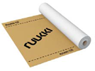 | Супердифузійна мембрана | RA6U | Ruukki |  | 0.97 € | 38.14
 | мембрана
 | Ruukki 125 75м2 |  | мембрана для
 | 1,5м*50мп |  | скатних покрівель
Технічні характеристики: | щільність 125 гр/м2
Паропроникність : 3000 г/м2/24 години
Міцність на розрив: 110N (+/-40N)
UV стійкість: 4 мес.
Температура: -40 /+80 "С
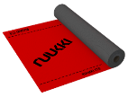 | Супердифузійна мембрана | RA6U | Ruukki |  | 1.66 € | 65.27
 | мембрана
 | Ruukki 170 75м2 |  | мембрана для
 | 1,5м*50мп |  | скатних покрівель
Технічні характеристики: | щільність 170 гр/м2
Паропроникність : 3000 г/м2/24 години
Міцність на розрив: >200N (+/-30N)
UV стійкість: 4 мес.
Температура: -40 /+120 "С
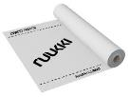 | Пароізоляційна | RA6U | Ruukki |  | 0.70 € | 27.52
 | мембрана
 | RUUKKI CLIMAT 75м2 |  | мембрана для
 | 1,5м*50мп |  | скатних покрівель
Технічні характеристики:
Паропроникність : 2 г/м2/24 години
Міцність на розрив: >100N (+/-60N)
UV стійкість: 2 мес.
Температура: -40 /+80 "С
 | Лента для мембран |  | Ruukki |  | 8.51 € | 334.61
 | Ruukki DUOBAND 20mm x 25m | D009.A32849

АКСЕСУАРИ: ЕЛЕМЕНТИ БЕЗПЕКИ ДЛЯ ПОКРІВЛІ

Зовнішній вигляд | Найменування продукції | Код продукції | Додаткова інформація | VENDOR CODE | Роздрібна ціна, євро/шт. | Роздрібна ціна,грн/шт.
дивитись сторінку Елементи безпеки PIRI | Труба снігозатримувача 3m, (комплект из 2 шт.) | D009.A71414 | Snow barrier pipe 3m RR 2pcs | 502 | 41.99 € | 1650.90
 | Труба снігозатримувача 1m, (комплект из 2 шт.) | D009.A52247 | Snow barrier pipe 1m RR 2pcs | 502 | 19.58 € | 769.89
 | Комплект містка для покрівлі 3m | D009.A17273 | Bridge set 350x3000mm RR | 510 | 70.44 € | 2769.75
 | Комплект містка для покрівлі 1m | D009.A72837 | Bridge set 350x1000mm RR | 510 | 43.41 € | 1706.79
 | Комплект містка для покрівлі 0,6m | D009.A52263 | Bridge set 350x600mm RR | 510 | 31.69 € | 1245.87
 | Драбина SafeGrip 1,2 m | D009.A49705 | SafeGrip ladder 1,2m RR | 402 | 42.60 € | 1675.05
 | Драбина SafeGrip 2,7 m | D009.A49714 | SafeGrip ladder 2,7m RR | 403 | 98.05 € | 3855.31
 | Драбина SafeGrip 3,3 m | D009.A49723 | SafeGrip ladder 3,3m RR | 404 | 104.30 € | 4101.19
 | Комплект монтажу драбин для м/ч | D009.A52209 | Ladder foot steel roof RR | 478 | 48.92 € | 1923.71
 | Комплект монтажу драбин для Classic | D009.A72064 | Roof ladder fastener UniSeam RR | 672 | 68.00 € | 2673.61
 | Комплект монтажу драбин для стін | D009.A17644 | Ladder installation set wall RR | 481 | 106.99 € | 4207.04
 | крюк паска безпеки | D009.A17973 | BRIDGE ROPE BRACKET | 33 | 73.45 € | 2888.22
 | додатковий профіль снігозатримувача | D009.A49415 | Snow barrier add. profile 930 RR | 508 | 22.51 € | 885.27
 | направляюча | D009.A49928 | Horiz. rail profile pack 3m RR | 941 | 127.66 € | 5019.59
 | направляюча | D009.A17562 | Horizontal rail trolley 942 | 942 | 306.70 € | 12059.58
 | направляюча | D009.A18228 | Horiz.rail trolley stop open. R | 943 | 28.31 € | 1113.29
 | направляюча | D009.A18227 | Horiz.rail trolley stop fixed RR | 944 | 13.15 € | 517.00
 | східець | D009.A29641 | ROOF STEP RR | 120 | 28.70 € | 1128.31
 | Снігоріз | D009.A02924 | SNOW STOP STEEL ROOF RSSTB RR | 130 | 5.75 € | 226.17
 | Опора снігозатримувача або містка для м/ч. | D009.A71429 | SG bracket, flat tiles 500 | 500 | 34.68 € | 1363.59
 | Комплект монтажу снігозатримувача або містка для Classic | D009.A70478 | Uniseam fastener SET | 104 | 29.37 € | 1154.97
 | Комплект монтажу снігозатримувача або містка для н/профілів | D009.A70486 | Trapez. sheets fastener SET | 105 | 18.27 € | 718.43
 | Комплект монтажу снігозатримувача або містка для м/ч. | D009.A70495 | Tile sheets fastener SET | 101 | 26.21 € | 1030.55
 | Комплект монтажу снігозатримувача або містка для Армориум | D009.A68572 | Tile sheets fastener SET Armorium |  | 49.36 € | 1940.94
 | плита нахилу | D009.A70502 | Inclination plate SET | 100 | 16.24 € | 638.73
 | Комплект монтажу снігозатримувача або містка для Hyygge | D009.A70510 | Hyygge fastener set | 102 | 32.87 € | 1292.41
 | Комплект монтажу снігозатримувача або містка для Finnera | D009.A70514 | Finnera fastener set | 103 | 26.54 € | 1043.50
 | Комплект монтажу сонячних панелей UniSeam для Classic | D009.A70476 | Uniseam solar fastener SET | 112 | 30.13 € | 1184.74
 | Комплект монтажу сонячних панелей для м/ч | D009.A70493 | Tile sheets solar fastener SET | 111 | 33.55 € | 1319.22
 | Комплект монтажу снігозатримувача м/ч | D009.A52506 | Snow bar fast tilesheets SET RR | NOS | 18.86 € | 741.68
 | Комплект монтажу снігозатримувача Hyygge | D009.A52514 | Snow barrier fast Hyygge SET RR | NOS | 18.86 € | 741.68
 | Комплект монтажу снігозатримувача Finnera | D009.A52522 | Snow bar. fast Finnera SET RR | NOS | 18.86 € | 741.68
 | Комплект монтажу снігозатримувача Classic | D009.A52530 | Snow bar. fast Classic SET RR | NOS | 25.24 € | 992.41
 | Комплект монтажу снігозатримувача н/профіль | D009.A52538 | Snow bar. fast trapez SET RR | NOS | 21.04 € | 827.38
NOS = New Old Stock

Додаткові елементи для Hyygge ⁹
Зовнішній вигляд | Найменування продукції | Код продукції | Додаткова інформація |  | Роздрібна ціна, євро/шт. | Роздрібна ціна,грн/шт.
 | мембрана H-fix |  | Ruukki H-fix underlay 75m2 RA6U |  | 172.53 € | 6783.93
 | 75 м2

 | Саморозширювальна ущільнювальна стрічка15 x 42 мм |  | Tension tape 15x42mm 8m |  | 11.59 € | 455.79
 | 8 м

 | Саморіз TORX 4,8x20 |  | Overlap screw torx 4,8x20 250 |  | 21.67 € | 852.03
 | 250 шт

 | Саморізи 4,2 х 25 мм, нержавіючі |  | Spiked screw S1E42025PC 250 |  | 11.80 € | 464.11
 | 250 шт
 | Тримач гребеневої лати з цвяхом Довжина = 210 м |  | Support for ridge patch+ spike G40x210mm |  | 0.45 € | 17.51
 | шт

⁹) Під замовлення. Термін поставки від 2-х тижнів.

Siba Tech
 |  |  |  |  |  | 39.32
Description EN | Найменування UA | Image | UoM | Цена роздрібна, евро з ндс EUR | Цена роздрібна, грн з ндс EUR |  | Доступно в кольорах: 23, 2Н3, 33, 887
SIBA TECH BEND/OUTLET SQ. | Коліно квадратне | 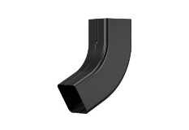 | PC | 6.30 € | 247.72 ₴
SIBA TECH CORNER EXT RND | Кут ринви зовнішній напівкруглий/ прямокутний внутрішній |  | PC | 7.52 € | 295.83 ₴
SIBA TECH CORNER EXT SQ. | Кут ринви зовнішній прямокутний/ напівкруглий внутрішній | 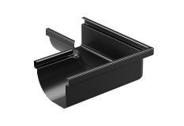 | PC | 9.02 € | 354.82 ₴
SIBA TECH DOWNPIPE 1M SQ. | Труба водостічна квадратна 1м | 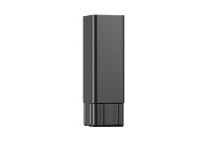 | PC | 9.70 € | 381.58 ₴
SIBA TECH DOWNPIPE 3M SQ. | Труба водостічна квадратна 3м |  | PC | 27.30 € | 1,073.29 ₴
SIBA TECH GUT. BRA. COMP. RND | Кронштейн ринви компактний напівкруглий | 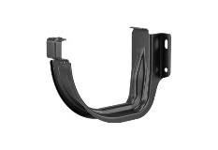 | PC | 2.88 € | 113.36 ₴
SIBA TECH GUT. BRA. COMP. SQ. | Кронштейн ринви компактний прямокутний | 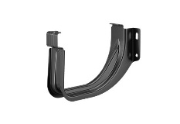 | PC | 2.88 € | 113.36 ₴
SIBA TECH GUTTER HALFRND 4M | Ринва 4м | 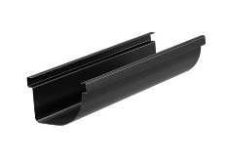 | PC | 35.21 € | 1,384.62 ₴
SIBA TECH GUTTER HALFRND 3M | Ринва 3м |  | PC | 26.46 € | 1,040.51 ₴
SIBA TECH GUTTER OUTLET RND | Водоприймач під круглу трубу 90мм | 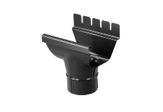 | PC | 5.82 € | 229.01 ₴
SIBA TECH GUTTER OUTLET SQ. | Водоприймач під квадратну трубу 80*80 | 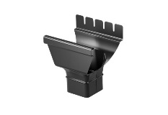 | PC | 5.87 € | 230.99 ₴
SIBA TECH GUTTER END LEFT | Заглушка ринви ліва | 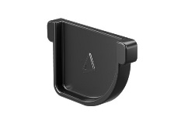 | PC | 2.27 € | 89.20 ₴
SIBA TECH GUTTER END RIGHT | Заглушка ринви права | 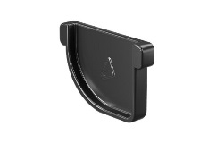 | PC | 2.23 € | 87.57 ₴
SIBA TECH GUTTER JOINT | Замок ринви | 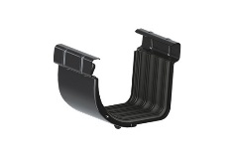 | PC | 5.06 € | 199.06 ₴
SIBA TECH DPIPE BR. STONE SQ. | Кріплення труби до цегляної стіни | 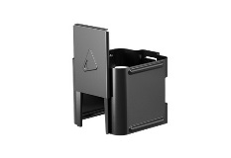 | PC | 1.96 € | 76.92 ₴
SIBA TECH DPIPE BR. WOOD SQ. | Кріплення труби до дерев'яної стіни | 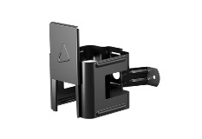 | PC | 1.96 € | 76.92 ₴
SIBA TECH GUT. BRA. LONG RND | Кронштейн ринви довгий напівкруглий | 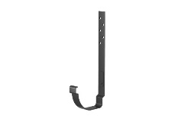 | PC | 7.80 € | 306.53 ₴
SIBA TECH GUT. BRA. LONG SQ. | Кронштейн ринви довгий прямокутний | 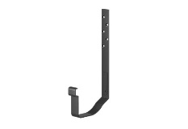 | PC | 7.80 € | 306.53 ₴
SIBA TECH GUT. BRA. SHORT RND | Кронштейн ринви короткий напівкруглий | 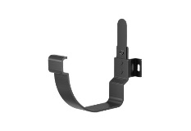 | PC | 7.72 € | 303.41 ₴
SIBA TECH GUT. BRA. SHORT SQ. | Кронштейн ринви короткий прямокутний | 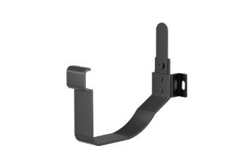 | PC | 7.41 € | 291.20 ₴

Доступно в кольорах: 23, 2Н3, 33, 887

SIBA MODERN
 |  |  |  |  |  |  | 39.32
SAP item code | Description EN | Найменування UA | Image | UoM | Цена роздрібна, евро з ндс EUR | Цена роздрібна, грн з ндс EUR
D009.A36954 | SIBA GUTTER 150 2000 DFILM | Ринва Siba 150 2000 |  | PC | 22.31 € | 877.34 ₴
D009.A36955 | SIBA GUTTER 150 4000 FILM | Ринва Siba 150 4000 |  | PC | 40.23 € | 1,581.90 ₴
D009.A57391 | SIBA GUTTER END UNVERSAL 150 | Заглушка ринви Siba 150 |  | PC | 3.96 € | 155.71 ₴
D009.A34178 | SIBA GUTTER JOINT CLAMP 150 | З’єднувач ринви з пряжкою 150 |  | PC | 3.72 € | 146.15 ₴
D009.A33632 | SIBA CORNER EXT 150 90DEG | Зовнішній кут 90° Siba 150 90DEG |  | PC | 14.97 € | 588.50 ₴
D009.A33639 | SIBA CORNER INT 150 90DEG | Внутрішній кут 90° Siba 150 90DEG |  | PC | 14.97 € | 588.50 ₴
D009.A33726 | SIBA GUTTER OUTLET 150/100 | Водоприймач ринви Siba 150/100 |  | PC | 13.21 € | 519.59 ₴
D009.A57439 | HIDDEN GUTTER BRACKET 150 RR | Гак прихованої ринви 150 RR |  | PC | 17.19 € | 676.10 ₴
D009.A57443 | DOWNPIPE 110 MM PCV, 3000 MM | Водостічна труба 110 MM ПВХ, 3000 мм |  | PC | 22.70 € | 892.72 ₴
D009.A57444 | DOWNPIPE SEAL | Прокладка водостічної труби |  | PC | 6.20 € | 243.90 ₴
D009.A57445 | CABLE TIE | Хомут-затискач |  | PC | 4.16 € | 163.58 ₴
D009.A57446 | DOWNPIPE BRACKET 110MM PCV 90MM | Кронштейн водостічної труби ПВХ 110MM ПВХ 90мм |  | PC | 3.81 € | 149.63 ₴
D009.A58638 | DOWNPIPE BRACKET 110MM PCV 150MM | Кронштейн водостічної труби ПВХ 110MM ПВХ 150мм |  | PC | 5.73 € | 225.48 ₴
D009.A57447 | BEND 87DEG. 110MM PCV | Коліно 87DEG. 110мм ПВХ |  | PC | 4.24 € | 166.67 ₴
D009.A57448 | BEND 30DEG. 110MM PCV | Коліно 30DEG. 110мм ПВХ |  | PC | 3.54 € | 139.29 ₴
D009.A57449 | DRAIN BOX 200X200X200 MM | Зливний колектор 200x200x200мм |  | PC | 42.76 € | 1,681.28 ₴
D009.A57450 | DOWNPIPE INSULATION 1000MM | Ізоляція водостічної труби 1000мм |  | PC | 7.44 € | 292.55 ₴
D009.A57454 | MASKING FLASHING BASE | Основа накладної планки |  | PC | 14.98 € | 588.90 ₴
D009.A57461 | END MASKING FLASHING BASE | Основа кінцевої накладної планки |  | PC | 3.56 € | 140.17 ₴
D009.A57451 | MASKING FLASH. FRONT 2400 CROWN BT/PURMAT BT RR | Торцева накладна планка 2400 CROWN BT/ PURMAT BT RR |  | PC | 13.43 € | 528.14 ₴
D009.A57455 | MASKING FLASH. INT CORNER CROWN BT/PURMAT BT RR | Внутрішня кутова накладна планка CROWN BT/ PURMAT BT RR |  | PC | 3.56 € | 139.86 ₴
D009.A57458 | MASKING FLASH. EXT CORNER CROWN BT/ PURMAT BT RR | Зовнішня кутова накладна планка CROWN BT /PURM BT RR |  | PC | 3.43 € | 134.87 ₴
D009.A57423 | UND. FLASH. HIDDEN GUT. 2,4M CROWN RR | Планка для відведення конденсату 2,4м CROWN RR | 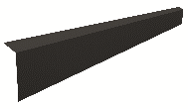 | PC | 15.63 € | 614.45 ₴
D009.A58095 | UND. FLASH. HIDDEN GUT. 2,4 PURMBT RR | Планка для відведення конденсату 2,4м PURMAT RR |  | PC | 17.11 € | 672.94 ₴
D009.A58681 | FLASH. SPEC HIDDEN GUT. 2,4M CROWN RR | Спеціальна вітрова планка прихованої ринви 2,4м CROWN RR |  | PC | 21.27 € | 836.40 ₴
D009.A58684 | FLASH. SPEC HIDDEN GUT. 2,4 PURMBT RR | Спеціальна вітрова планка прихованої ринви 2,4м PURMAT BT RR2H4 |  | PC | 22.12 € | 869.62 ₴

D009.A57424 | UND. FLASH. HIDDEN GUT. 2,4M CROWN RR23
D009.A57425 | UND. FLASH. HIDDEN GUT. 2,4M CROWN RR33
D009.A58096 | UND. FLASH. HIDDEN GUT. 2,4 PURM BT RR23
D009.A58097 | UND. FLASH. HIDDEN GUT. 2,4 PURM BT RR33
D009.A58682 | FLASH. SPEC HIDDEN GUT. 2,4M CROWN RR23
D009.A58683 | FLASH. SPEC HIDDEN GUT. 2,4M CROWN RR33
D009.A58685 | FLASH. SPEC HIDDEN GUT. 2,4 PURM BT RR23
D009.A58686 | FLASH. SPEC HIDDEN GUT. 2,4 PURM BT RR33
D009.A57452 | MASKING FLASH. FRONT 2400 CROWN BT RR23
D009.A57453 | MASKING FLASH. FRONT 2400 CROWN BT RR33
D009.A57456 | MASKING FLASH. INT CORNER CROWN BT RR23
D009.A57457 | MASKING FLASH. INT CORNER CROWN BT RR33
D009.A57459 | MASKING FLASH. EXT CORNER CROWN BT RR23
D009.A57460 | MASKING FLASH. EXT CORNER CROWN BT RR33
D009.A57892 | MASKING FLASH. FRONT 2400 PURM BT RR
D009.A57894 | MASKING FLASH. FRONT 2400 PURM BT RR23
D009.A57896 | MASKING FLASH. FRONT 2400 PURM BT RR33
D009.A57897 | MASKING FLASH. INT CORNER PURM BT RR
D009.A57898 | MASKING FLASH. INT CORNER PURM BT RR23
D009.A57899 | MASKING FLASH. INT CORNER PURM BT RR33
D009.A57900 | MASKING FLASH. EXT CORNER PURM BT RR
D009.A57901 | MASKING FLASH. EXT CORNER PURM BT RR23
D009.A57902 | MASKING FLASH. EXT CORNER PURM BT RR33

Елементи безпеки PIRISteel
 |  | якщо потрібна: | м/ч | Classic | Низ. пр | Hyygge | Finnera
 | UKR | Драбина | Комплект монтажу драбин для м/ч та н/профілів | Комплект монтажу драбин UniSeam для Classic | Комплект монтажу драбин для м/ч та н/профілів | Комплект монтажу драбин для м/ч та н/профілів | Комплект монтажу драбин для м/ч та н/профілів
 |  | Місток | Комплект монтажу снігозатримувача або містка для м/ч + плита нахилу | Комплект монтажу снігозатримувача або містка UniSeam для Classic + плита нахилу | Комплект монтажу снігозатримувача або містка для н/профілів + плита нахилу | Комплект монтажу снігозатримувача або містка для Hyygge + плита нахилу | Комплект монтажу снігозатримувача або містка для Finnera + плита нахилу
 |  | Снігозатримувач | Комплект монтажу снігозатримувача або містка для м/ч. | Комплект монтажу снігозатримувача або містка UniSeam для Classic | Комплект монтажу снігозатримувача або містка для н/профілів | Комплект монтажу снігозатримувача або містка для Hyygge | Комплект монтажу снігозатримувача або містка для Finnera

 |  |  | tile sheet | classic | low prof sheet | hyygge | finnera
 | ENG | ladder safe grip | Ladder foot steel roof | Roof ladder fastener UniSeam | Ladder foot steel roof | Ladder foot steel roof | Ladder foot steel roof
Supplier | Name of the product | UKR name | Vendor Code | SAP item code | Picture | Items included | Color | Description EN
PIRI |  |  | 502 | D009.A71409 |  | 1. Snow barrier pipe 3.0 m - 2 PCS | RR2H3 - Anthracite | Snow barrier pipes set 3m RR2H3 V502
 | Snow barrier pipes set 3m | Труба снігозатримувача 3m |  | D009.A71410 |  | Należy dobrać odpowiedni typ mocowań | RR23 - Graphite | Snow barrier pipes set 3m RR23 V502
 |  |  |  | D009.A71411 |  |  | RR 29 - Red | Snow barrier pipes set 3m RR29 V502
 |  |  |  | D009.A71412 |  |  | RR32 - Darkbrown | Snow barrier pipes set 3m RR32 V502
 |  |  |  | D009.A71413 |  |  | RR 33 - Black | Snow barrier pipes set 3m RR33 V502
 |  |  |  | D009.A71414 |  |  | RR750 - Tilered | Snow barrier pipes set 3m RR750 V502
 |  |  |  | D009.A71415 |  |  | RR 887 - Chocolatebrown | Snow barrier pipes set 3m RR887 V502
 |  |  |  | D009.A71416 |  |  | RR22 - grey | Snow barrier pipes set 3m RR22 V502
PIRI | Snow barrier pipe 1.0 m | Труба снігозатримувача 1m | 502 | D009.A52247 |  | 1. Snow barrier pipe 1.0 m - 2 PCS | RR750 - Tilered | Snow barrier pipe 1m RR750 502 P
 |  |  |  | D009.A52248 |  | Należy dobrać odpowiedni typ mocowań | RR22 - grey | Snow barrier pipe 1m RR22 502 P
 |  |  |  | D009.A52249 |  |  | RR23 - Graphite | Snow barrier pipe 1m RR23 502 P
 |  |  |  | D009.A52250 |  |  | RR 29 - Red | Snow barrier pipe 1m RR29 502 P
 |  |  |  | D009.A52251 |  |  | RR32 - Darkbrown | Snow barrier pipe 1m RR32 502 P
 |  |  |  | D009.A52252 |  |  | RR 33 - Black | Snow barrier pipe 1m RR33 502 P
 |  |  |  | D009.A52253 |  |  | RR 887 - Chocolatebrown | Snow barrier pipe 1m RR887 502 P
 |  |  |  | D009.A52254 |  |  | RR2H3 - Anthracite | Snow barrier pipe 1m RR2H3 502 P
PIRI | Roof walkway 3.0 m | Комплект містка для покрівлі 3m | 510 | D009.A17273 |  | 1. Roof bridge 3.0 m - 1 PC | RR750 - Tilered | Bridge set 350x3000mm RR750 510 P
 |  |  |  | D009.A49435 |  | Należy dobrać odpowiedni typ mocowań | RR22 - grey | Bridge set 350x3000mm RR22 510 P
 |  |  |  | D009.A17269 |  |  | RR23 - Graphite | Bridge set 350x3000mm RR23 510 P
 |  |  |  | D009.A17270 |  |  | RR 29 - Red | Bridge set 350x3000mm RR29 510 P
 |  |  |  | D009.A17271 |  |  | RR32 - Darkbrown | Bridge set 350x3000mm RR32 510 P
 |  |  |  | D009.A17272 |  |  | RR 33 - Black | Bridge set 350x3000mm RR33 510 P
 |  |  |  | D009.A52035 |  |  | RR 887 - Chocolatebrown | Bridge set 350x3000mm RR887 510 P
 |  |  |  | D009.A52036 |  |  | RR2H3 - Anthracite | Bridge set 350x3000mm RR2H3 510 P
PIRI | Roof walkway 0.6 m | Комплект містка для покрівлі 0,6m | 510 | D009.A52263 |  | 1. Roof bridge 0.6 m - 1 PC | RR750 - Tilered | Bridge set 350x600mm RR750 510 P
 |  |  |  | D009.A52264 |  | Należy dobrać odpowiedni typ mocowań | RR22 - grey | Bridge set 350x600mm RR22 510 P
 |  |  |  | D009.A52265 |  |  | RR23 - Graphite | Bridge set 350x600mm RR23 510 P
 |  |  |  | D009.A52266 |  |  | RR 29 - Red | Bridge set 350x600mm RR29 510 P
 |  |  |  | D009.A52267 |  |  | RR32 - Darkbrown | Bridge set 350x600mm RR32 510 P
 |  |  |  | D009.A52268 |  |  | RR 33 - Black | Bridge set 350x600mm RR33 510 P
 |  |  |  | D009.A52269 |  |  | RR 887 - Chocolatebrown | Bridge set 350x600mm RR887 510 P
 |  |  |  | D009.A52270 |  |  | RR2H3 - Anthracite | Bridge set 350x600mm RR2H3 510 P
PIRI | Pisko Safe Grip Ladder 2,7m | Драбина SafeGrip 1,2 m | 402 | D009.A57776 |  | 1. Ladder 1.2 m - 1 PC | RR750 - Tilered | SafeGrip ladder 1,2m RR750 402SG P
 |  |  |  | D009.A49701 |  |  | RR22 - grey | SafeGrip ladder 1,2m RR22 402SG P
 |  |  |  | D009.A49704 |  |  | RR23 - Graphite | SafeGrip ladder 1,2m RR23 402SG P
 |  |  |  | D009.A49702 |  |  | RR 29 - Red | SafeGrip ladder 1,2m RR29 402SG P
 |  |  |  | D009.A57777 |  |  | RR32 - Darkbrown | SafeGrip ladder 1,2m RR32 402SG P
 |  |  |  | D009.A49703 |  |  | RR 33 - Black | SafeGrip ladder 1,2m RR33 402SG P
 |  |  |  | D009.A49705 |  |  | RR 887 - Chocolatebrown | SafeGrip ladder 1,2m RR887 402SG P
 |  |  |  | D009.A49700 |  |  | RR2H3 - Anthracite | SafeGrip ladder 1,2m RR2H3 402SG P
PIRI | Pisko Safe Grip Ladder 3,3m | Драбина SafeGrip 2,7 m | 403 | D009.A49714 |  | 1. Ladder 2.7 m - 1 PC | RR750 - Tilered | SafeGrip ladder 2,7m RR750 403SG P
 |  |  |  | D009.A49709 |  |  | RR22 - grey | SafeGrip ladder 2,7m RR22 403SG P
 |  |  |  | D009.A49710 |  |  | RR23 - Graphite | SafeGrip ladder 2,7m RR23 403SG P
 |  |  |  | D009.A49711 |  |  | RR 29 - Red | SafeGrip ladder 2,7m RR29 403SG P
 |  |  |  | D009.A49712 |  |  | RR32 - Darkbrown | SafeGrip ladder 2,7m RR32 403SG P
 |  |  |  | D009.A49713 |  |  | RR 33 - Black | SafeGrip ladder 2,7m RR33 403SG P
 |  |  |  | D009.A52049 |  |  | RR 887 - Chocolatebrown | SafeGrip ladder 2,7m RR887 403SG P
 |  |  |  | D009.A52050 |  |  | RR2H3 - Anthracite | SafeGrip ladder 2,7m RR2H3 403SG P
PIRI | Pisko Safe Grip Ladder 4,2m | Драбина SafeGrip 3,3 m | 404 | D009.A49723 |  | 1. Ladder 3.3 m - 1 PC | RR750 - Tilered | SafeGrip ladder 3,3m RR750 404SG P
 |  |  |  | D009.A49718 |  |  | RR22 - grey | SafeGrip ladder 3,3m RR22 404SG P
 |  |  |  | D009.A49719 |  |  | RR23 - Graphite | SafeGrip ladder 3,3m RR23 404SG P
 |  |  |  | D009.A49720 |  |  | RR 29 - Red | SafeGrip ladder 3,3m RR29 404SG P
 |  |  |  | D009.A49721 |  |  | RR32 - Darkbrown | SafeGrip ladder 3,3m RR32 404SG P
 |  |  |  | D009.A49722 |  |  | RR 33 - Black | SafeGrip ladder 3,3m RR33 404SG P
 |  |  |  | D009.A52051 |  |  | RR 887 - Chocolatebrown | SafeGrip ladder 3,3m RR887 404SG P
 |  |  |  | D009.A52052 |  |  | RR2H3 - Anthracite | SafeGrip ladder 3,3m RR2H3 404SG P
PIRI | Ladder foot steel roof | Комплект монтажу драбин для м/ч та н/профілів | 473 | D009.A52209 |  | 1. Spacer - 8 PCS 2. EPDM washer - 8 PCS 3. Set of screws - M8x30 - 4 PCS 4. Set of screws 7x50 (4PCS) - 4 PCS | RR750 - Tilered | Ladder foot steel roofRR750 473 P
 |  |  |  | D009.A52204 |  |  | RR22 - grey | Ladder foot steel roof RR22 473 P
 |  |  |  | D009.A52205 |  |  | RR23 - Graphite | Ladder foot steel roof RR23 473 P
 |  |  |  | D009.A52206 |  |  | RR 29 - Red | Ladder foot steel roof RR29 473 P
 |  |  |  | D009.A52207 |  |  | RR32 - Darkbrown | Ladder foot steel roof RR32 473 P
 |  |  |  | D009.A52208 |  |  | RR 33 - Black | Ladder foot steel roof RR33 473 P
 |  |  |  | D009.A65028 |  |  | RR 887 - Chocolatebrown | Ladder foot steel roof RR887 473 P

 |  |  |  | D009.A65029 |  |  | RR2H3 - Anthracite | Ladder foot steel roof RR2H3 473 P
PIRI | Roof ladder fastener UniSeam | Комплект монтажу драбин UniSeam для Classic |  | D009.A72059 |  | Комплект монтажу UniSeam для драбини довжиною до 5м на фальцеву покрівлю. Один набір призначений для закріплення однієї драбини. | RR22 - grey | Roof ladder fastener UniSeam RR22 P672
 |  |  | 672 | D009.A72060 |  |  | RR23 - Graphite | Roof ladder fastener UniSeam RR23 P672
 |  |  |  | D009.A72061 |  |  | RR 29 - Red | Roof ladder fastener UniSeam RR29 P672
 |  |  |  | D009.A72062 |  |  | RR32 - Darkbrown | Roof ladder fastener UniSeam RR32 P672
 |  |  |  | D009.A72063 |  |  | RR 33 - Black | Roof ladder fastener UniSeam RR33 P672
 |  |  |  | D009.A72064 |  |  | RR750 - Tilered | Roof ladder fastener UniSeam RR750 P672
 |  |  |  | D009.A72065 |  |  | RR 887 - Chocolatebrown | Roof ladder fastener UniSeam RR887 P672
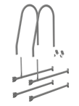
 |  |  |  | D009.A72066 |  |  | RR2H3 - Anthracite | Roof ladder fastener UniSeam RR2H3 P672
PIRI | Wall ladder installation set | Комплект монтажу драбин для стін | 431 | D009.A17644 |  | Wall ladder installation kit (incl. 2x410, 4x424, 4x427, 2x428, 2x412, 2x413, 2x583 | RR750 - Tilered | Ladder installation set wall RR750 431 P
 |  |  |  | D009.A49150 |  |  | RR22 - grey | Ladder installation set wall RR22 431 P
 |  |  |  | D009.A17640 |  |  | RR23 - Graphite | Ladder installation set wall RR23 431 P
 |  |  |  | D009.A17641 |  |  | RR 29 - Red | Ladder installation set wall RR29 431 P
 |  |  |  | D009.A17642 |  |  | RR32 - Darkbrown | Ladder installation set wall RR32 431 P
 |  |  |  | D009.A17643 |  |  | RR 33 - Black | Ladder installation set wall RR33 431 P
 |  |  |  | D009.A52025 |  |  | RR 887 - Chocolatebrown | Ladder install set wall RR887 431 P
 |  |  |  | D009.A52026 |  |  | RR2H3 - Anthracite | Ladder install set wall RR2H3 431 P
PIRI | Rope fastener | крюк паска безпеки | 33 | D009.A17973 |  | 1. Rope fastener - 1 PC 2. Set of screws - 1 PC | --- | BRIDGE ROPE BRACKET 33 P
PIRI | Extra profile for standing seams | додатковий профіль снігозатримувача | 508 | D009.A49415 |  | 1. Extra prfile for standing seams - 1 PC 2. Set of screws - 1 PC | RR750 - Tilered | Snow barrier add. profile 930 R750 508 P
 |  |  |  | D009.A49410 |  |  | RR22 - grey | Snow barrier add. profile 930 RR22 508 P
 |  |  |  | D009.A49411 |  |  | RR23 - Graphite | Snow barrier add. profile 930 RR23 508 P
 |  |  |  | D009.A49412 |  |  | RR 29 - Red | Snow barrier add. profile 930 RR29 508 P
 |  |  |  | D009.A49413 |  |  | RR32 - Darkbrown | Snow barrier add. profile 930 RR32 508 P
 |  |  |  | D009.A49414 |  |  | RR 33 - Black | Snow barrier add. profile 930 RR33 508 P
 |  |  |  | D009.A52031 |  |  | RR 887 - Chocolatebrown | S barrier add. profile 930 RR887 508 P
 |  |  |  | D009.A52032 |  |  | RR2H3 - Anthracite | S barrier add. profile 930 RR2H3 508 P
PIRI | Horizontal profile package | направляюча | 941 | D009.A49928 |  | 1. Horizontal profile 3.0 m - 1 PC 2. Set of screws - 1 PC 3. Installation manual - 1 PC | RR750 - Tilered | Horiz. rail profile pack 3m RR750 941 P
 |  |  |  | D009.A49923 |  |  | RR22 - grey | Horiz. rail profile pack 3m RR22 941 P
 |  |  |  | D009.A49924 |  |  | RR23 - Graphite | Horiz. rail profile pack 3m RR23 941 P
 |  |  |  | D009.A49925 |  |  | RR 29 - Red | Horiz. rail profile pack 3m RR29 941 P
 |  |  |  | D009.A49926 |  |  | RR32 - Darkbrown | Horiz. rail profile pack 3m RR32 941 P
 |  |  |  | D009.A49927 |  |  | RR 33 - Black | Horiz. rail profile pack 3m RR33 941 P
 |  |  |  | D009.A52041 |  |  | RR 887 - Chocolatebrown | Horiz. rail profile pack 3m RR887 941 P
 |  |  |  | D009.A52042 |  |  | RR2H3 - Anthracite | Horiz. rail profile pack 3m RR2H3 941 P
PIRI | Horizontal carriage | направляюча | 942 | D009.A17562 |  | 1. Horizontal carriage - 1 PC | --- | Horizontal rail trolley 942 P
PIRI | Releasble carriage stopper | направляюча | 943 | --- |  | 1. Releasble carriage stopper - 1 PC 2. Set of screws - 1 PC | RR750 - Tilered | ---
 |  |  |  | --- |  |  | RR22 - grey | ---
 |  |  |  | --- |  |  | RR23 - Graphite | ---
 |  |  |  | --- |  |  | RR 29 - Red | ---
 |  |  |  | --- |  |  | RR32 - Darkbrown | ---
 |  |  |  | D009.A18228 |  |  | RR 33 - Black | Horiz.rail trolley stop open. RR33 943 P
 |  |  |  | --- |  |  | RR 887 - Chocolatebrown | ---
 |  |  |  | --- |  |  | RR2H3 - Anthracite | ---
PIRI | Fixed carriage stopper | направляюча | 944 | --- |  | 1. Fixed carriage stopper - 1 PC 2. Set of screws - 1 PC | RR750 - Tilered | ---
 |  |  |  | --- |  |  | RR22 - grey | ---
 |  |  |  | --- |  |  | RR23 - Graphite | ---
 |  |  |  | --- |  |  | RR 29 - Red | ---
 |  |  |  | --- |  |  | RR32 - Darkbrown | ---
 |  |  |  | D009.A18227 |  |  | RR 33 - Black | Horiz.rail trolley stop fixed RR33 944 P
 |  |  |  | --- |  |  | RR 887 - Chocolatebrown | ---
 |  |  |  | --- |  |  | RR2H3 - Anthracite | ---
CW LUNDBERG | Roof step | східець | 120 | D009.A29641 |  | 1. Roof step - 1 PC 2. Set of screws and rubbers - 1 PC | RR750 - Tilered | ROOF STEP BRICKRED 8004 120 P
 |  |  |  | --- |  |  | RR22 - grey | ---
 |  |  |  | D009.A29643 |  |  | RR23 - Graphite | ROOF STEP DARK GREY 7024 120 P
 |  |  |  | D009.A29645 |  |  | RR 29 - Red | ROOF STEP DARK RED 3009 120 P
 |  |  |  | D009.A34682 |  |  | RR32 - Darkbrown | ROOF STEP DARK BROWN 8019 120 P
 |  |  |  | D009.A29642 |  |  | RR 33 - Black | ROOF STEP BLACK 9005 120 P
 |  |  |  | D009.A29640 |  |  | RR 887 - Chocolatebrown | ROOF STEP CHOC. BROWN 8017 120 P
 |  |  |  | D009.A34681 |  |  | RR2H3 - Anthracite | ROOF STEP ANTHRACITE 7021 120 P
SEBA | Snowstop for tilesheets | Снігоріз | 130 | D009.A02924 |  | 1. Snow stop - 1 PC 2. Set of screws and rubbers - 1 PC | RR750 - Tilered | SNOW STOP STEEL ROOF RSSTB RR750 130 P
 |  |  |  | D009.A04880 |  |  | RR22 - grey | SNOW STOP STEEL ROOF RSSTB RR22 130 P
 |  |  |  | D009.A03114 |  |  | RR23 - Graphite | SNOW STOP STEEL ROOF RSSTB RR23 130 P
 |  |  |  | D009.A02848 |  |  | RR 29 - Red | SNOW STOP STEEL ROOF RSSTB RR29 130 P
 |  |  |  | D009.A02853 |  |  | RR32 - Darkbrown | SNOW STOP STEEL ROOF RSSTB RR32 130 P
 |  |  |  | D009.A04883 |  |  | RR 33 - Black | SNOW STOP STEEL ROOF RSSTB RR33 130 P
 |  |  |  | D009.A04884 |  |  | RR 887 - Chocolatebrown | SNOW STOP STEEL ROOF RSSTB RR887 130 P
 |  |  |  | D009.A42045 |  |  | RR2H3 - Anthracite | SNOW STOP STEEL ROOF RSSTB RR2H3 130 P
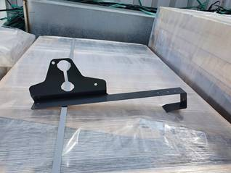
PIRI | SG bracket, flat tiles 500 | Опора снігозатримувача або містка SG bracket для м/ч. * - для монтажу містка необхідна додатково плита нахилу (inclication plate) | 500 | - |  | опора | RR22 - grey | -
 |  |  |  | D009.A71425 |  |  | RR23 - Graphite | SG bracket, flat tiles 500 RR23
 |  |  |  | D009.A71426 |  |  | RR 29 - Red | SG bracket, flat tiles 500 RR29
 |  |  |  | D009.A71427 |  |  | RR32 - Darkbrown | SG bracket, flat tiles 500 RR32
 |  |  |  | D009.A71428 |  |  | RR 33 - Black | SG bracket, flat tiles 500 RR33
 |  |  |  | D009.A71429 |  |  | RR750 - Tilered | SG bracket, flat tiles 500 RR750
 |  |  |  | D009.A71430 |  |  | RR 887 - Chocolatebrown | SG bracket, flat tiles 500 RR887
 |  |  |  | D009.A71431 |  |  | RR2H3 - Anthracite | SG bracket, flat tiles 500 RR2H3
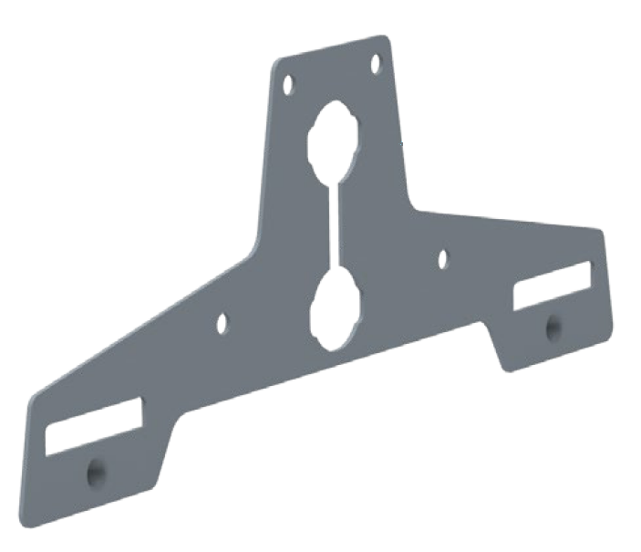
VAIDOTAI | Uniseam fastener SET | Комплект монтажу снігозатримувача або містка UniSeam для Classic * - для монтажу містка необхідна додатково плита нахилу (Inclination plate) | 104 | D009.A70477 |  | Склад набору Кронштейн UniSeam – 2 шт Затискний елемент з попередньо вкрученим болтом – 4 шт | RR 887 - Chocolatebrown | Uniseam fastener SET RR887 V104
 |  |  |  | D009.A70478 |  |  | RR750 - Tilered | Uniseam fastener SET RR750 V104
 |  |  |  | D009.A70479 |  |  | RR 33 - Black | Uniseam fastener SET RR33 V104
 |  |  |  | D009.A70480 |  |  | RR32 - Darkbrown | Uniseam fastener SET RR32 V104
 |  |  |  | D009.A70481 |  |  | RR2H3 - Anthracite | Uniseam fastener SET RR2H3 V104
 |  |  |  | D009.A70482 |  |  | RR 29 - Red | Uniseam fastener SET RR29 V104
 |  |  |  | D009.A70483 |  |  | RR23 - Graphite | Uniseam fastener SET RR23 V104
 |  |  |  | D009.A70484 |  |  | RR22 - grey | Uniseam fastener SET RR22 V104
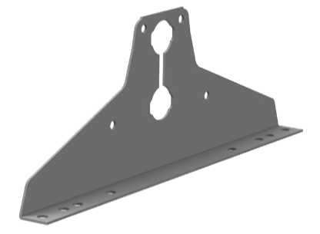
VAIDOTAI | Trapez. sheets fastener SET | Комплект монтажу снігозатримувача або містка для н/профілів * - для монтажу містка необхідна додатково плита нахилу (Inclination plate). | 105 | D009.A70485 |  | Склад набору Кронштейн – 2 шт Прокладка EPDM – 2 шт Гвинт 7 x 50 мм – 6 шт | RR 887 - Chocolatebrown | Trapez. sheets fastener SET RR887 V105
 |  |  |  | D009.A70486 |  |  | RR750 - Tilered | Trapez. sheets fastener SET RR750 V105
 |  |  |  | D009.A70487 |  |  | RR 33 - Black | Trapez. sheets fastener SET RR33 V105
 |  |  |  | D009.A70488 |  |  | RR32 - Darkbrown | Trapez. sheets fastener SET RR32 V105
 |  |  |  | D009.A70489 |  |  | RR2H3 - Anthracite | Trapez. sheets fastener SET RR2H3 V105
 |  |  |  | D009.A70490 |  |  | RR 29 - Red | Trapez. sheets fastener SET RR29 V105
 |  |  |  | D009.A70491 |  |  | RR23 - Graphite | Trapez. sheets fastener SET RR23 V105
 |  |  |  | D009.A70492 |  |  | RR22 - grey | Trapez. sheets fastener SET RR22 V105
VAIDOTAI | Tile sheets fastener SET | Комплект монтажу снігозатримувача або містка для м/ч. * - для монтажу містка необхідна додатково плита нахилу (Inclination plate). | 101 | D009.A70494 |  | Склад набору: кронштейн 2 шт; заглушка 2 шт; гвинт 7х50 мм 6 шт. | RR 887 - Chocolatebrown | Tile sheets fastener SET RR887 V101
 |  |  |  | D009.A70495 |  |  | RR750 - Tilered | Tile sheets fastener SET RR750 V101
 |  |  |  | D009.A70496 |  |  | RR 33 - Black | Tile sheets fastener SET RR33 V101
 |  |  |  | D009.A70497 |  |  | RR32 - Darkbrown | Tile sheets fastener SET RR32 V101
 |  |  |  | D009.A70498 |  |  | RR2H3 - Anthracite | Tile sheets fastener SET RR2H3 V101
 |  |  |  | D009.A70499 |  |  | RR 29 - Red | Tile sheets fastener SET RR29 V101
 |  |  |  | D009.A70500 |  |  | RR23 - Graphite | Tile sheets fastener SET RR23 V101
 |  |  |  | D009.A70917 |  |  | RR22 - grey | Tile sheets fastener SET RR22 V101
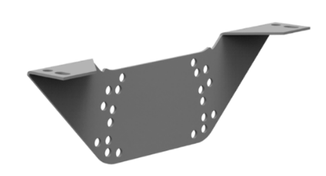
 |  | Armorium |  | D009.
VAIDOTAI | Inclination plate SET | плита нахилу * - додатковий элемент монтажу містків. Застосовується для всіх профілів. | 100 | D009.A70501 |  | Склад набору Кронштейн – 2 шт Гвинт M8x16mm – 10 шт Шайба M8 – 10 шт | RR 887 - Chocolatebrown | Inclination plate SET RR887 V100
 |  |  |  | D009.A70502 |  |  | RR750 - Tilered | Inclination plate SET RR750 V100
 |  |  |  | D009.A70503 |  |  | RR 33 - Black | Inclination plate SET RR33 V100
 |  |  |  | D009.A70504 |  |  | RR32 - Darkbrown | Inclination plate SET RR32 V100
 |  |  |  | D009.A70505 |  |  | RR2H3 - Anthracite | Inclination plate SET RR2H3 V100
 |  |  |  | D009.A70506 |  |  | RR 29 - Red | Inclination plate SET RR29 V100
 |  |  |  | D009.A70507 |  |  | RR23 - Graphite | Inclination plate SET RR23 V100
 |  |  |  | D009.A70508 |  |  | RR22 - grey | Inclination plate SET RR22 V100
VAIDOTAI | Hyygge fastener set | Комплект монтажу снігозатримувача або містка для Hyygge * - для монтажу містка необхідна додатково плита нахилу (Inclination plate). | 102 | D009.A70509 |  | Склад набору Кронштейн – 2 шт Гвинт M8x16mm – 10 шт Шайба M8 – 10 шт | RR 33 - Black | Hyygge fastener set RR33 V102
 |  |  |  | D009.A70510 |  |  | RR2H3 - Anthracite | Hyygge fastener set RR2H3 V102
 |  |  |  | D009.A70511 |  |  | RR23 - Graphite | Hyygge fastener set RR23 V102
 |  |  |  | D009.A70512 |  |  | RR22 - grey | Hyygge fastener set RR22 V102
VAIDOTAI | Finnera fastener set | Комплект монтажу снігозатримувача або містка для Finnera * - для монтажу містка необхідна додатково плита нахилу (Inclination plate). | 103 | D009.A70513 |  | Склад набору Кронштейн – 2 шт Гвинт M8x16mm – 10 шт Шайба M8 – 10 шт | RR 887 - Chocolatebrown | Finnera fastener set RR887 V103
 |  |  |  | D009.A70514 |  |  | RR750 - Tilered | Finnera fastener set RR750 V103
 |  |  |  | D009.A70515 |  |  | RR 33 - Black | Finnera fastener set RR33 V103
 |  |  |  | D009.A70516 |  |  | RR32 - Darkbrown | Finnera fastener set RR32 V103
 |  |  |  | D009.A70517 |  |  | RR2H3 - Anthracite | Finnera fastener set RR2H3 V103
 |  |  |  | D009.A70518 |  |  | RR 29 - Red | Finnera fastener set RR29 V103
 |  |  |  | D009.A70519 |  |  | RR23 - Graphite | Finnera fastener set RR23 V103
 |  |  |  | D009.A70919 |  |  | RR22 - grey | Finnera fastener set RR22 V103
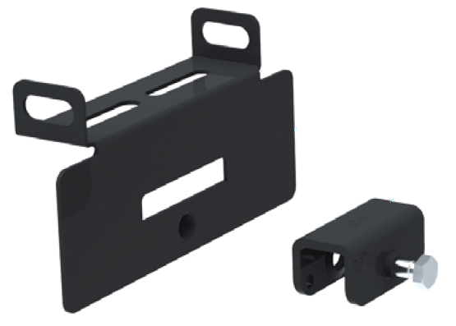
VAIDOTAI | Uniseam solar fastener SET | Комплект монтажу сонячних панелей UniSeam для Classic | 112 | D009.A70476 |  | Склад набору Кронштейн UniSeam – 2 шт Затискний елемент з попередньо вкрученим болтом – 2 шт Доступні кольори: чорний | RR 33 - Black | Uniseam solar fastener SET RR33 V112

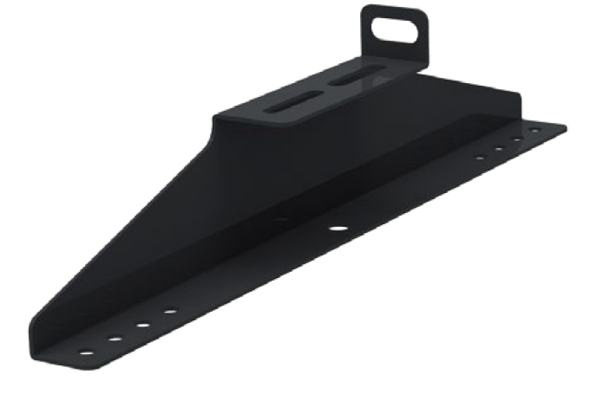
VAIDOTAI | Tile sheets solar fastener SET | Комплект монтажу сонячних панелей для м/ч | 111 | D009.A70493 |  | Склад набору : Кронштейн – 2 шт Прокладка кругла - 4 шт; Прокладка 2 + 1 - 2шт; Гвинт M7x70mm – 6 шт Доступні кольори: чорний | RR 33 - Black | Tile sheets solar fastener SET RR33 V111

Спец планки та Plannja
 |  | ДОДАТКОВИЙ ПРАЙС ЛИСТ
 |  | ПРОДУКЦІЯ РУУККІ Україна, Plannja

 |  | Дійсний з 18.10.2023

 |  |  |  |  |  |  | uah/eur
 |  |  |  |  |  |  | 39.32

Планки спеціальні
 | Найменування продукції |  | Покриття/ Опис |  |  | Роздрібна ціна,євро/м2 | Роздрібна ціна,грн/м2
 | Планка спеціальна |  | Ruukki 50 Plus |  |  | 29.90 € | 1175.75
 | 0,5 мм |  | Ruukki 40 |  |  | 23.80 € | 935.72
 |  |  | Ruukki 30 rough matt |  |  | 22.40 € | 880.72
 |  |  | Ruukki 30 |  |  | 22.31 € | 877.25
 | 0,45 мм |  | Ruukki 20 rough matt |  |  | 21.55 € | 847.24
 |  |  | Ruukki 20 |  |  | 18.32 € | 720.15
 |  |  | ZN - DX 51D Z350 |  |  | 18.26 € | 717.86

Планки спеціальні типу CL
Зовнішній вибір | Найменування продукції | Код продукції | Покриття/ Опис |  |  | Роздрібна ціна,євро/м2 | Роздрібна ціна,грн/м2
 | Спец панель | CL10 (H=40) | Ruukki 50 Plus |  |  | 29.12 € | 1144.92
 | корисна ширина190мм |  | Ruukki 40 |  |  | 23.40 € | 919.94
 | 0,5 мм |  | Ruukki 30 matt |  |  | 22.04 € | 866.77
 |  |  | Ruukki 30 |  |  | 21.24 € | 835.15
 | 0,45 мм |  | Ruukki 20 matt |  |  | 18.11 € | 711.98
 |  |  | Ruukki 20 |  |  | 17.42 € | 685.08

 | Спец панель фасадна Фасетті | CL20 (H=40) | Ruukki 50 Plus |  |  | 29.12 € | 1144.92
 | корисна ширина190мм |  | Ruukki 40 |  |  | 23.40 € | 919.94
 | 0,5 мм |  | Ruukki 30 matt |  |  | 22.04 € | 866.77
 |  |  | Ruukki 30 |  |  | 21.24 € | 835.15
 | 0,45 мм |  | Ruukki 20 matt |  |  | 18.11 € | 711.98
 |  |  | Ruukki 20 |  |  | 17.42 € | 685.08

Ціни вказані за корисну ширину :190мм
Максимальна Довжина :3000мм
Мінімальне замовлення для виробництва: 100м2

Ruukki 50 plus matt | pural matt / пурал мат
Ruukki 40 | purex / пурекс
Ruukki 30 RM | polyester rough matt/грубий мат
Ruukki 30 matt | polyester matt / поліестер мат
Ruukki 30 | polyester /поліестер
Ruukki 20 matt | polyester matt / поліестер мат
Ruukki 20 | polyester /поліестер

Зелена сосна (RR11), Біла зима (RR20),Сіра галька (RR21), Сірий (RR22), Гірський Сірий (RR23), Жовтий(RR25), Червоний (RR29), Ясно-брунатний (RR30), Лісовий горіх (RR32),
Північна нічь (RR33), Блакитний (RR34), Блакитне озеро (RR35), Ясно-зелений (RR36), Зелений(RR37), Сріблястий металік (RR40), Темно- сріблястий металік(RR41),
Золотий металік (RR42), Мідний металік (RR43), Блакитний металік (RR44), Графітовий металік (RR45), Чорний металік (RR46), Зелений мох (RR531), Цегляно-Червоний (RR750),
Баклажановий оксамит (RR779), Червоне вино (RR798), Каштан (RR887), Сріблястий(RR946), Сірий графіт (RR2H3)

Класи якості Рууккі
Зовнішній вибір | Найменування продукції | Покриття | Клас Якості |  |  | Гарантія на технічні характеристики | Гарантія на естетичніі характеристики
 | Ruukki Quality class 50 Plus | Pural matt BT | Ruukki 50 Plus |  |  | 50 років | 20 років
 | Найтриваліший термін служби і кращий дизайн на ринку! Матова поверхня. | Пурал мат БТ | GreenCoat

 | Ruukki Quality class 40 | Purex | Ruukki 40 |  |  | 40 років | 15 років
 | Розумний вибір, який підходить будь-якій покрівлі і розташуванню. | Пурекс | GreenCoat

 | Ruukki Quality class 30 | Polyester | Ruukki 30 |  |  | 30 років | 10 років
 | Доступний і надійний вибір для щоденних потреб. . | Поліестер

 | Ruukki Quality class 20 | Polyester | Ruukki 20 |  |  | 20 років | 10 років
 | Економічний вибір: якість Рууккі за доступною ціною. | Поліестер

Продукція Plannja *
* під замовлення
Зовнішній вибір | Найменування продукції | Код продукції | Клас Якості Продукции | Группа цветов |  | Роздрібна ціна,євро/шт | Роздрібна ціна,грн/шт
 | Scandic modular |  | Plannja 30 rough matt | RR | Модульна металочерепиця, ціна вказана за 1 модуль = 0.8 м2, за корисну ширину. Під замовлення. | 15.49 € | 609.00
 |  |  | Plannja 30 | RR |  | 14.87 € | 584.64
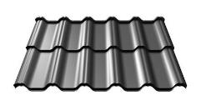 | Flex |  | Ruukki 50+ M | RR | Модульна металочерепиця, ціна вказана за 1 модуль = 0.75 м2, за корисну ширину. Під замовлення. | 16.88 € | 663.81
 | Довжина (ММ) | 745 | Ruukki 40 | RR |  | 16.02 € | 629.91
 | Максимальн Довжина листа (ММ) | 745 | Ruukki 30 RM | RR |  | 15.84 € | 622.83
 | Довжина хвилі (ММ) | 350 | Ruukki 30 | RR |  | 14.94 € | 587.44
 | Повна ширина листа (ММ) | 1185
 | Корисна ширина листа(ММ) | 1100
 | Висота хвилі (ММ) | 30
 | Ширина хвилі (ММ) | 220
 | Товщина сталі (ММ) | 0.5
 | Кількість цинку Г/М2 | 275
 | Мінімальний ухил покрівлі (°) | 14
 | Вага КГ/М2 | 4.6
 | Кількість штук в пакуванні (шт) | 200
 | Кількість М2 в пакуванні (шт) | 154
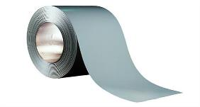
 | Вага пакування (кг) | 800 кг
 | Розмір пакування (см) | 100х120х37 см

Приблизна відповідність кольорів RUUKKI / Plannja / RAL
RR33 | RR2H3 | RR23 | RR887 | RR32 | RR29 | RR750 | RR11
PL01 | PL10 | PL20 | PL56 | PL86 | PL22 | PL42 | PL13
RAL 9005 | RAL 7021 | RAL 7024 | RAL 8017 | RAL 8019 | RAL 3009 | RAL 8004 | RAL 6020

 |  | PL33 | PL60 | PL15 | PL45
 |  | 6021 | 7040 | 9007 | 9006
 | Soffit LINE |  | Poliester | RAL 9005, 7021, 7024, 8017, 9010 | Ціна за m² | 21.15 € | 831.45
 |  |  | Poliester Rough matt | RAL 9005, 7021, 7024, 8017 | Корисна ширина: 315 mm | 22.20 € | 873.02
 |  |  | GreenCoat Crown BT |  | Довжина: 0,3-3,6 m | 22.41 € | 881.33
 |  |  | Poliester WOOD | Golden Oak, Dark Nut |  | 26.43 € | 1039.31
 | Soffit PANEL ( 315х3600 ) |  | Poliester | RAL 9005, 7021, 7024, 8017, 9010 | Ціна за штуку. | 23.96 € | 942.03
 |  |  | Poliester Rough matt | RAL 9005, 7021, 7024, 8017 | Корисна ширина: 315 mm | 25.16 € | 989.13
 |  |  | GreenCoat Crown BT |  | Довжина: 3,6 m | 25.40 € | 998.55
 |  |  | Poliester WOOD | Golden Oak, Dark Nut |  | 29.95 € | 1177.54
 | Start slat "J" flashing |  | Poliester | RAL 9005, 7021, 7024, 8017, 9010 | Ціна за штуку. | 5.19 € | 204.18
 |  |  | Poliester Rough matt | RAL 9005, 7021, 7024, 8017 |  | 5.36 € | 210.76
 |  |  | GreenCoat Crown BT |  | Довжина: 2,0 m | 5.53 € | 217.35
 |  |  | Poliester WOOD | Golden Oak, Dark Nut |  | 5.61 € | 220.64
 | External/Internal corner flashing |  | Poliester | RAL 9005, 7021, 7024, 8017, 9010 |  | 4.52 € | 177.83
 |  |  | Poliester Rough matt | RAL 9005, 7021, 7024, 8017 | Довжина: 2,0 m | 4.61 € | 181.12
 |  |  | GreenCoat Crown BT |  |  | 4.69 € | 184.42
 |  |  | Poliester WOOD | Golden Oak, Dark Nut |  | 4.86 € | 191.00

Poliester WOOD |  | Golden Oak
Poliester WOOD |  | Dark Nut

